Sheet1
xmlフォーマット
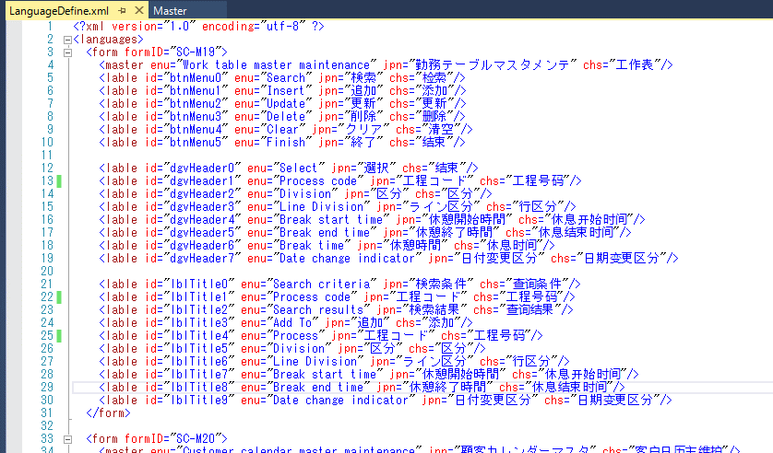

 |  |  | 機能名前

 |  |  | ボタン名前

 |  |  | 明細一覧ヘーダ名前

 |  |  | 画面ラベル名前

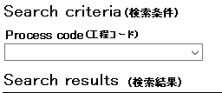
下記はラベル名前IDの説明
 | 例：

Language: ENU

Language: JPN または CHS

名前設定ソース説明：
 | パラメータ：strLanguage（設定言語）
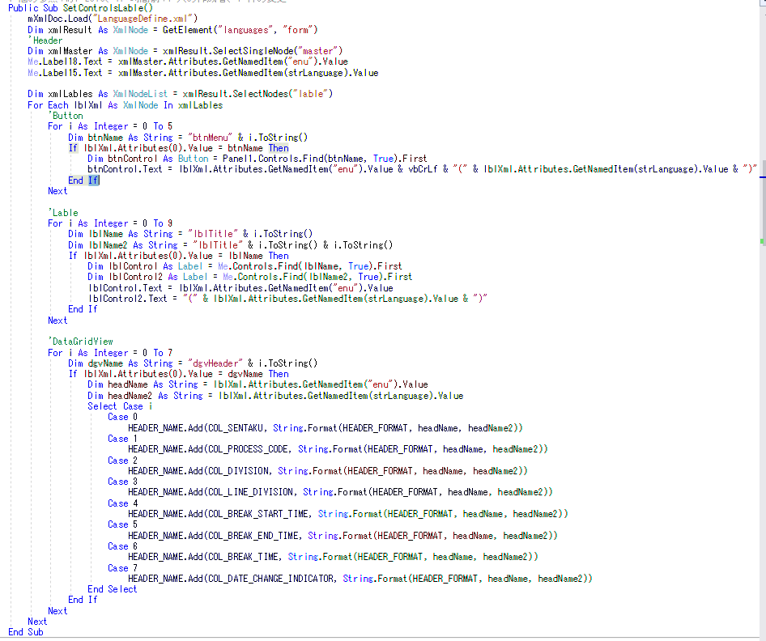

 |  |  |  | 機能名前設定

 |  |  |  | ボタン名前設定

 |  |  |  | 画面ラベル名前設定

 |  |  |  | 明細一覧ヘーダ名前設定

 |  | フィールド名

